Info
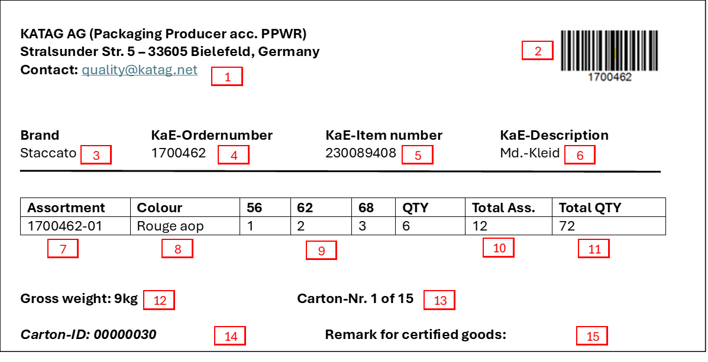
Kartonbeschriftungen:
Verwenden Sie bitte für die Kartonbeschriftung ausschließlich | Beispiel Kartonaufkleber für Sortimente:
gedruckter Aufkleber:
è Maschineller Druck
è handschriftliche Korrekturen müssen deutlich lesbar sein
è Barcode 128 generiert aus EK-Aufträgen
Kartonaufkleber sind auf beiden Stirnseiten anzubringen:
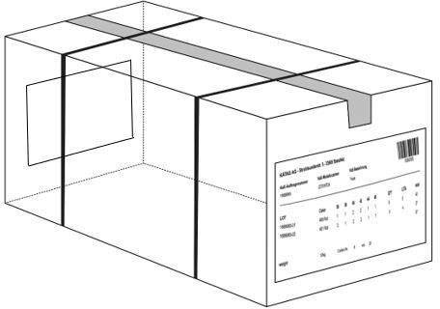
 |  | Bitte übernehmen Sie folgende Informationen für die Kartonaufkleber:

 |  | 1 | Name und Adresse des Empfängers + Kontakt Daten (quality@katag.net)
 |  | 2 | Barcode (128) generiert aus der Einkaufsauftragsnummer
 |  | 3 | KATAG Markenname (z.B. Staccato, Clarina, Commander etc.)
 |  | 4 | Auftragsnummer
 |  | 5 | Modellnummer
 |  | 6 | Artikelbezeichnung
 |  | 7 | Lot-Nummer (bei Lots)
 | Beispiel Kartonaufkleber für sortenreine Lieferung Einzelteile: | 8 | Farbe
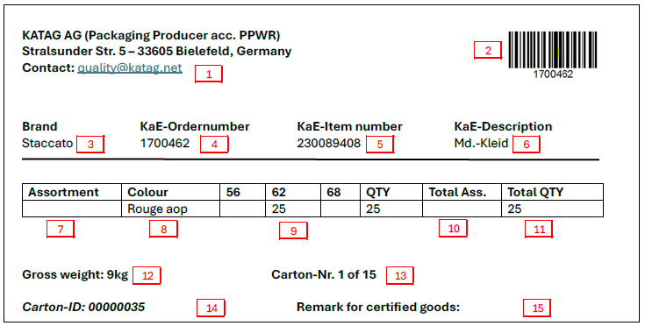
Maße vom Kartonaufkleber & Barcode (128): |  | 9 | Sortimentsaufteilung (bei Lots) bzw. Mengenverteilung je Größe (bei Einzelteilen)
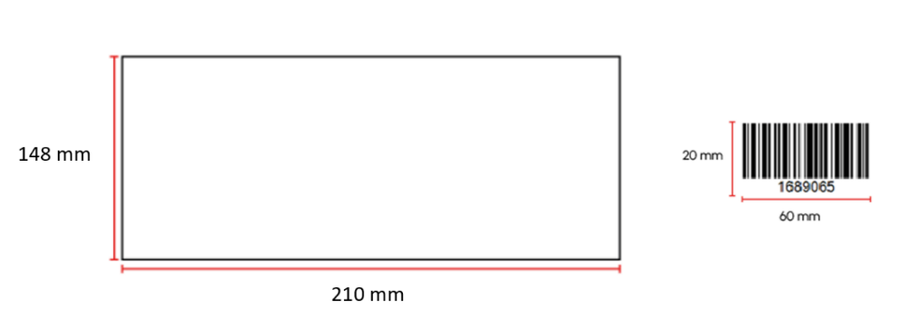
 |  | 10 | Summe Sortimente (bei Lots)
 |  | 11 | Summe Stück (Gesamtmenge im Karton)
 |  | 12 | Bruttogewicht des Kartons
 |  | 13 | Gesamtzahl der Kartons
 |  | 14 | Karton-Identifikationsnummer - pro Kartongröße wird eine eindeutige Nummer benötigt, welche Sie aus der Karton Größe bestimmt (30 x 20 x 20 cm = 00000030)
 |  | 15 | Kennzeichnung zertifizierter Artikel (z. B. GOTS, OCS, GRS), sofern zutreffend

Mischkartons müssen deutlich mit einem Aufkleber gekennzeichnet sein:

Ein Karton gilt als Mischkarton, wenn:
-der Karton verschiedene Einkaufsaufträge beinhaltet

